Shortcuts
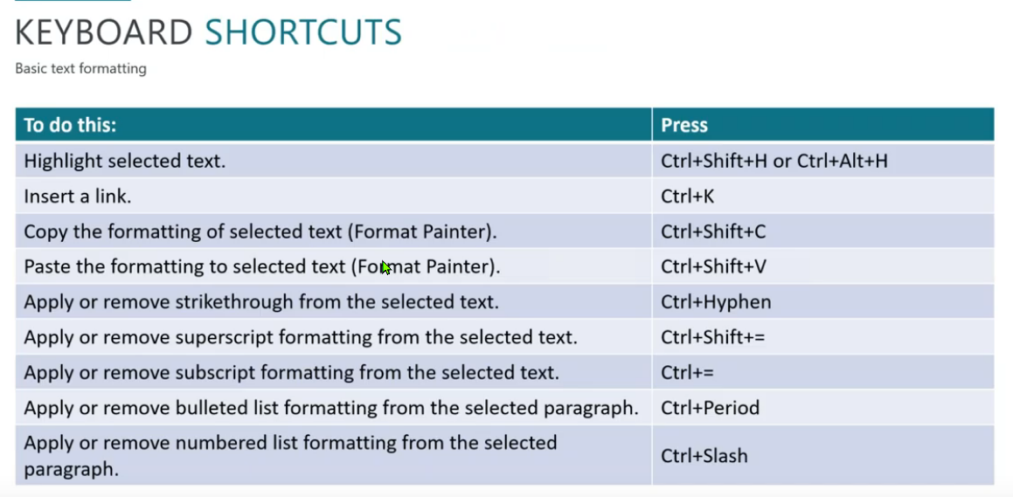
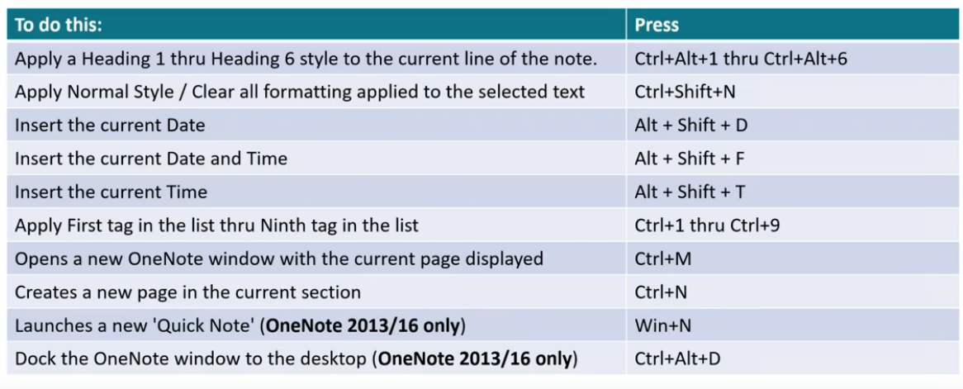
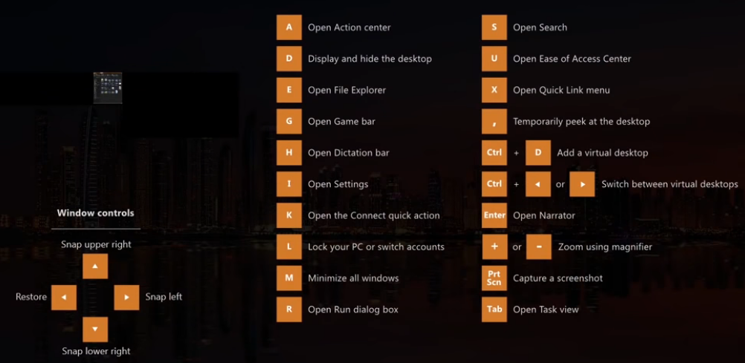
Teclado

Windows |  | Explorador |  | Chrome |  | Youtube |  | Spotify |  | Sublime |  | Zoom |  | Word |  |  |  | Excel |  |  | VLC

Win R | Abrir programa | Win E | Abrir Explorador | Ctrl T | Nueva pestaña | : | Aumentar velocidad | Tab Enter | Salir de anuncio | Ctrl D | Seleccionar palabras y repetidas | Alt | Mostrar shortcuts | Alt = |  | Escribir ecuación |  | Alt B C2 | Abrir ecuaciones |  | - | Disminuir velocidad
Alt Tab | Cambiar de ventana | Ctrl W | Cerrar Explorador | Ctrl W | Cerrar pestaña | ; | Disminuir velocidad | Shift ← | Atrás en canción | Tab | Snippets / Autorrellenos | Alt V | Iniciar/Detener video | ^ Espacio |  | Superíndice |  | Alt B |  |  | + | Aumentar velocidad
Alt Espacio N | Minimizar ventana | Tab | Navegar siguiente | Ctrl R | Volver a cargar | C | Subtítulos | Shift → | Adelantar en canción | Ctrl Shift L | Editar líneas a la vez | Alt A | Silenciar/Encender mi audio | _ Espacio |  | Subíndice |  |  |  |  | Espacio | Pausar
Alt Espacio X | Maximizar ventana | Shift Tab | Navegar anterior | F5 | Volver a cargar | + | Aumentar tamaño subtítulos | Ctrl L | Buscador | Ctrl Shift W | Agarrar selección con una etiqueta | Alt S | Iniciar/Detener compartir pantalla | / Espacio |  | Fracción |  |  |  |  | Shift → | 3 segundos adelante
Win D | Minimizar / Maximizar todo | Ctrl L | Directorio | Ctrl Tab | Pestaña siguiente | - | Disminuir tamaño subtítulos | Ctrl R | Repetir | Ctrl Shift ↑ | Mover línea | Alt T | Pausar/Resumir compartir pantalla | \ nombre de símbolo |  | Escribir símbolo |  |  |  |  | Shift ← | 3 segundos atŕas
Win Flechas | Ajustar tamaño de ventana | Ctrl F | Buscar | Ctrl Shift Tab | Pestaña anterior | W | Opacidad fondo subtítulos | Ctrl S | Aleatorio | Ctrl Shift D | Copiar línea | Alt R | Iniciar/Detener grabación local |  |  |  |  |  |  |  | → | 10 segundos adelante
Win T | Barra de tareas | Backspace | Atrás | Alt ← | Atrás | O | Opacidad subtítulos | Ctrl → | Siguiente canción | Ctrl Shift K | Borrar línea | Alt P | Iniciar/Detener grabación | alpha | α |  |  |  |  |  | ← | 10 segundos atrás
Win # | Barra de tareas # | Alt ← | Atrás | Alt → | Adelante | M | Silenciar | Ctrl ← | Anterior canción | Ctrl + | Aumentar tamaño | Alt F | Pantalla completa | beta | β |  |  |  |  |  | Ctrl → | 1 minuto adelante
Win B | Barra iconos derecha | Alt → | Adelante | Ctrl L | Escribir dirección web | Espacio | Pausar | Ctrl ↑ | Subir volumen | Ctrl - | Disminuir tamaño | Alt Y | Levantar la mano | delta | δ | pm | ± |  |  |  | Ctrl ← | 1 minuto atrás
Win X | Opciones izquierda | Ctrl Z | Deshacer | Alt D | Escribir dirección web | K | Pausar | Ctrl ↓ | Bajar volumen | Ctrl [ | Indentación* | Alt Q | Terminar reunión | gamma | γ | ne | ≠ |  |  |  | Alt Gr → | 5 minutos adelante
Win Ctrl D | Nuevo escritorio | Ctrl Shift N | Nueva carpeta | Ctrl E | Buscar en buscador (Google) | L | Adelante 10 segundos | Ctrl Shift ↑ | Volumen máximo | Ctrl Shift V | Pegar con indentación | Alt Shift T | Screenshot | rightarrow | → | equiv | ≡ |  |  |  | Alt Gr ← | 5 minutos atrás
Win Ctrl → | Siguiente escritorio | F2 | Cambiar nombre | Ctrl Enter | Agregar www. .com | J | Atrás 10 segundos | Ctrl Shift ↓ | Volumen mínimo (Silenciar) | Ctrl P | Búsquedas | Ctrl F | Buscar | leftarrow | ← | sim | ∼ | Tilde
Win Ctrl ← | Anterior escritorio | Supr | Borrar (mover a Papelera) | chrome://restart | Reiniciar navegador | → | Adelante 5 segundos | Alt ← | Atrás | Ctrl Shift P | Paleta | Alt H | Activar chat | Rightarrow | ⇒ | simeq | ≃ | Equivalente asintóticamente
Win Ctrl F4 | Cerrar escritorio | Shift Supr | Borrar permanentemente | Shift Delete | Eliminar autorrellenos | ← | Atrás 5 segundos | Alt → | Adelante | Ctrl Ñ | Mostrar consola |  |  | Leftarrow | ⇐ | cong | ≅ | Congruente
Win L | Bloquear pantalla | Alt V HF | Ver extendión del archivo | Ctrl Shift T | Abrir pestaña cerrada | . | Adelante 1 frame | Ctrl M | Siguiente | Ctrl Q | Grabar/Parar macro |  |  |  |  | approx | ≈ | Aproximadamente |  |  | ↓ | Bajar volumen
Ctrl Shift N | Crear nueva carpeta en escritorio | Alt V HH | Elementos ocultos | Ctrl J | Descargas | , | Atrás 1 frame | Ctrl N | Crear playlist |  |  |  |  |  |  | infty |  |  |  |  | ↑ | Aumentar volumen
Alt Enter | Propiedades de carpeta en escritorio | Alt V HS | Ocultar elementos | Ctrl H | Historial | F | Pantalla completa | Ctrl P | Preferencias |  |  |  |  |  |  | sum | Abre sumatoria
Win E | Abrir explorador de archivos |  |  | Ctrl N | Nueva ventana | T | Modo teatro | Ctrl Shift W | Cerrar sesión |  |  |  |  |  |  | therefore | ∴
Backspace | Atrás en el explorador de archivos |  |  | Ctrl Shift N | Nueva ventana incógnito | Mouse2 x2 | Imagen en Imagen | Ctrl A | Seleccionar todo |  |  |  |  |  |  | forall | ∀
Ctrl W | Cerrar ventana de explorador |  |  | Ctrl Shift Q | Cerrar ventana |  |  | Ctrl + | Aumentar zoom |  |  |  |  |  |  | int | Abre integral indefinida |  | ^ Espacio | Límite superior de la integral
Shift Flechas | Seleccionar archivos a la vez |  |  | Ctrl Shift D | Guardar todas las pestañas abiertas |  |  | Ctrl - | Disminuir zoom |  |  |  |  |  |  |  |  |  | _ Espacio | Límite infereior de la integral
Win I | Abrir ajustes |  |  | Ctrl Shift V | Quitar formato original del texto |  |  | Ctrl 0 | Reajustar zoom
Win W | Abrir espacio de tinta |  |  | Alt F | Abrir opciones
Win . | Emojis |  |  | Ctrl D | Crear marcador |  |  |  |  |  |  |  |  |  |  | overbar (ecuación) Espacio |  |  | Barra encima de ecuación
Win Espacio | Cambiar teclado abajo |  |  | Ctrl Shift B | Mostrar marcadores |  |  |  |  |  |  |  |  |  |  | underbar (ecuación) Espacio |  |  | Barra debajo de ecuación
Win Shift Espacio | Cambiar teclado arriba |  |  | Shift Escape | Administrador de Chrome
Alt Shift izquiedo | Cambiar teclado abajo |  |  | Ctrl Shift I | Herramientas del desarrollador |  |  |  |  |  |  |  |  |  |  | ecuación \bar Espacio |  |  | Barra encima de ecuación
Alt Shift derecho | Cambiar teclado arriba |  |  | Ctrl Shift J | Herramientas del desarrollador |  |  |  |  |  |  |  |  |  |  | ecuación \dot Espacio |  |  | Ecuación punto
Win G | Iniciar barra de grabación/juegos |  |  | Ctrl U | Abrir html |  |  |  |  |  |  |  |  |  |  | ecuación \hat Espacio |  |  | Ecuación gorro ^
Win Alt R | Iniciar grabación pantalla |  |  | Ctrl Shift Q | Activar/Desactivar modo nocturno |  |  |  |  |  |  |  |  |  |  | ecuación \tilde Espacio |  |  | Ecuación tilde ~
Win Alt M | Activar/Desactivar audio de grabación |  |  | Ctrl F | Buscar
Win + | Zoom + |  |  | Ctrl G | Siguiente en búsqueda |  |  |  |  |  |  |  |  |  |  | sqrt Espacio | Raíz cuadrada
Win - | Zoom - |  |  | Ctrl Shift G | Anterior en búsquieda
Win V | Portapapeles |  |  | Ctrl L Y Tab | Buscar en Youtube
Alt F4 | Cerrar ventana |  |  | Ctrl + | Aumentar zoom |  |  |  |  | Edit>Line>Reindent
Win Inicio | Cerrar todas las ventanas menos la abierta |  |  | Ctrl - | Disminuir zoom |  |  |  |  | Ctrl P @función
Win Shift S | Capturador de pantalla |  |  | Ctrl 0 | Reajustar zoom |  |  |  |  | Ctrl P #búsqueda
Win S | Buscar |  |  | Ctrl Backspace | Borrar palabra hacia atrás |  |  |  |  | Ctrl P : #
 |  |  |  | Ctrl Supr | Borrar palabra hacia adelante
 |  |  |  |  |  |  |  |  |  | Click izquierdo>Show unsaved changes
 |  |  |  |  |  |  |  |  |  | Tools>Snippet:
 |  |  |  |  |  |  |  |  |  | View>Layout
 |  |  |  |  |  |  |  |  |  | File>New View into File |  | mismo archivo en dos ventanas

 | OneNote

Ctrl U | Nueva página siguiente

